유닛 탄생
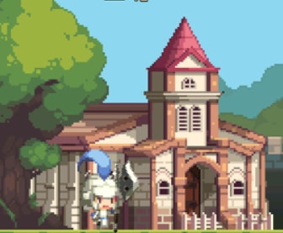
훈련을 마친 양 유닛은 넥서스 입구쪽에 생성됩니다.
플레이어가 벽을 세워 유닛 랠리포인트가 있다면 유닛은 곧바로 이동합니다.
 | 번호 | 이름 | 설명
 | 1 | 유닛 생성 위치 | 훈련을 마친 유닛이 생성되는 위치입니다.
 | 2 | 랠리 포인트 | 유닛이 우선적으로 이동한 후 대기하는 위치입니다.

이동

1
2

